상품제안서
3단 완전자동 파스텔UV 양우산8K | 상품코드: S30696

 |  |  |  |  |  |  | 02-713-8555 | www.synergygift.co.kr
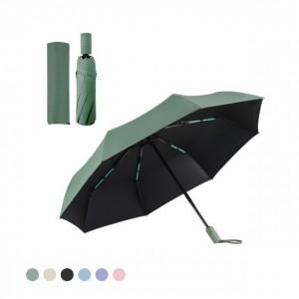

【상세/제작정보】 | 양우산겸용, 블랙 자외선 차단코팅 완전자동 방풍우산

【인쇄/포장옵션】 | [손잡이] 실크, [손잡이] 레이저, [파우치] 파우치실크1도 / 포장지포장

【공급단가】 | 수량 | 50~ | 100~ | 500~ | 1,000~ | 2,000~
*VAT별도 | 단가 | 7,970원 | 7,680원 | 7,380원 | 7,090원 | 6,910원

【상품 URL】 | https://www.synergygift.co.kr:443/src/goods_detail.php?gdno=30696

